Minimalne zahteve
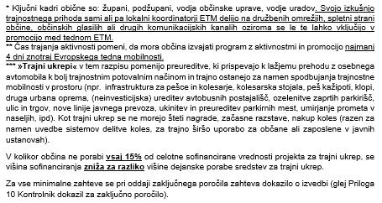
VIŠINA SOFINANCIRANJA |  |  | MINIMALNE ZAHTEVE ZA VSE PRIJAVITELJE

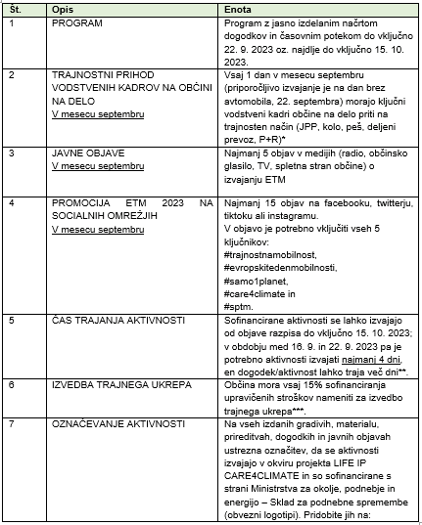
Ne pozabite na dokazovanje števila aktivnih udeležencev z LISTO PRISOTNOSTI!

SOFINANCIRANJE do 5.000,00€
ZAHTEVE | Za občino do 16.000 prebivalcev | Za občino nad 16.001 prebivalcev
Število aktivnosti | 3 ali več | 4 ali več
Število aktivno vključenih udeležencev | 200 ali več | 300 ali več

Občina mora izvesti število aktivnosti in imeti na aktivnostih določeno št. udeležencev glede na število prebivalcev v občini. Predlogi aktivnosti se nahajajo v Katalogu aktivnosti (Priloga št. 8). | Če ima občina do 16.000 prebivalcev je potrebno izvesti 3 ali več aktivnosti, na vseh aktivnostih pa skupaj imeti 200 ali več aktivno vključenih udeležencev. | Če ima občina nad 16.001 prebivalcev je potrebno izvesti 4 ali več aktivnosti, na vseh aktivnostih pa skupaj imeti 300 ali več aktivno vključenih udeležencev.

Za dokazovanje števila udeležencev v aktivnostih je NUJNO dokazovanje z LISTO PRISOTNOSTI (v primeru udeležbe mladoletnih oseb naj listo zamenja izjava ustanove s podpisom odgovorne osebe, iz katere udeleženci prihajajo, z navedbo števila otrok, dogodka, kraja, časa ipd., primer je Izjava vrtca o številu udeleženih otrok na dogodku).

